信用交易
融资融券市场交易数据统计(2023-04-17)

标的证券 | 融资融券余额（亿元） | 融资余额（亿元） | 融券余额（亿元） | 融资买入额（亿元） | 融资融券规模变化（亿元） | 融资余额增幅(‰) | 融券余额增幅(%)
统计数据 | 16,402.18 | 15,418.82 | 982.12 | 903.02 | 43.36 | 2.42 | 0.63
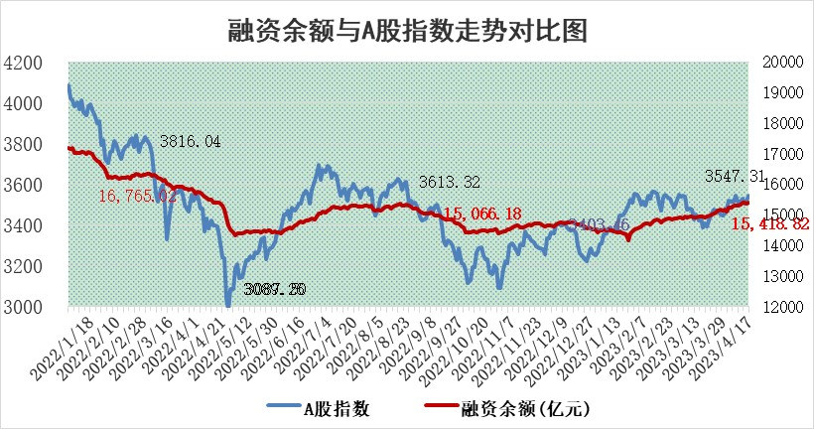

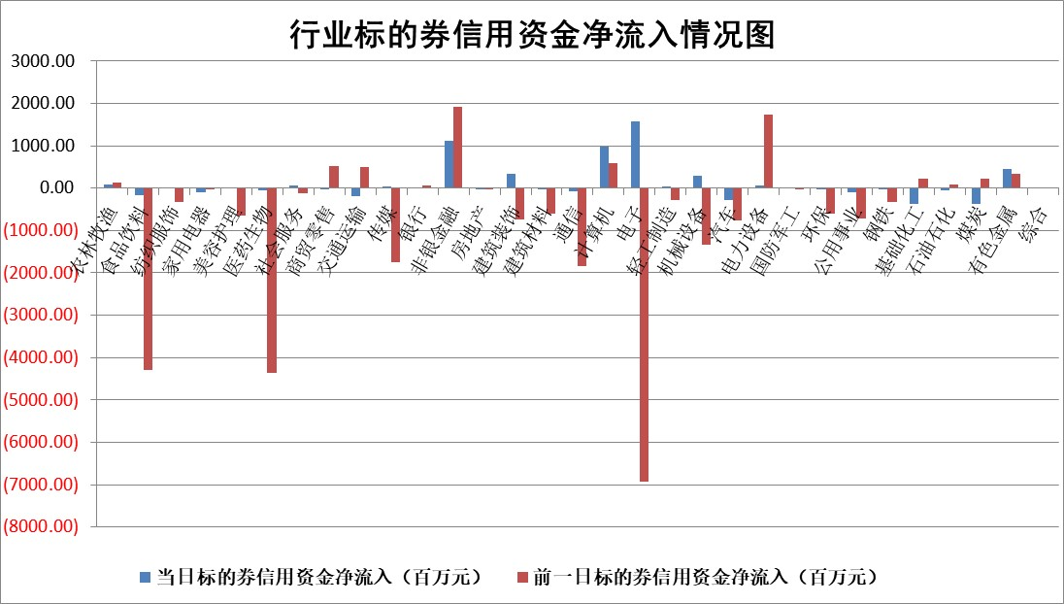

标的基金代码 | 标的基金简称 | 融资余额/市值(%) | 融资余额增幅(%) | 融资买入额/成交金额(%) | （融资余额净增额-融券余额净增额）/市值(‱) | 融券余额降幅(%) | ABS[（融资余额净增额-融券余额净增额）/市值净增额-1](%)
159902 | 华夏中小板ETF | 0.00 | 0.00 | 0.00 | 0.00 | 0.00 | 100.00
159915 | 易方达创业板ETF | 1.47 | 6.14 | 4220.28 | 7.73 | -8.48 | 90.12
159919 | 嘉实沪深300ETF | 4.54 | -0.51 | 0.65 | -4.82 | -21.91 | 103.92
159920 | 华夏恒生ETF | 67.26 | -0.09 | 10.28 | -6.16 | -1.59 | 103.38
159922 | 嘉实中证500ETF | 0.90 | -1.28 | 60.33 | -5.53 | -0.49 | 2045.67
159925 | 南方沪深300ETF | 0.02 | -0.27 | 0.00 | -0.01 | 0.00 | 100.00
159928 | 消费ETF | 0.87 | 0.05 | 3.88 | 0.00 | -0.40 | 100.00
159934 | 易方达黄金ETF | 382.12 | -0.24 | 3.41 | -90.82 | 0.00 | 31.03
159939 | 全指信息技术ETF | 0.44 | -6.78 | 34.22 | -2.93 | 1.07 | 95.91
159940 | 全指金融地产ETF | 0.12 | -6.71 | 0.00 | -0.85 | 0.00 | 100.44
159995 | 半导体芯片ETF | 1.57 | -2.98 | 89.20 | -3.98 | 2.29 | 95.72
159997 | 天弘中证电子ETF | 1.38 | -2.23 | 3.08 | -2.93 | 1.01 | 98.21
159998 | 天弘中证计算机主题ETF | 0.59 | -17.41 | 0.13 | -12.07 | 0.82 | 88.86
510050 | 华夏上证50ETF | 9.72 | 0.09 | 91.19 | -9.50 | -87.81 | 117.55
510180 | 华安上证180ETF | 0.44 | -1.34 | 0.37 | -0.73 | -8.01 | 100.42
510880 | 华泰柏瑞红利ETF | 0.18 | -10.66 | 0.62 | -3.26 | -56.46 | 66.51
510900 | 易方达恒生H股ETF | 96.01 | -0.13 | 4.07 | -12.11 | 0.00 | 105.01
511010 | 5年期国债ETF | 0.00 | 0.00 | 0.00 | 0.00 | 0.00 | 100.00
511380 | 可转债及可交换债券ETF | 9.05 | -3.40 | 1.59 | -31.83 | 0.00 | 153.65
512000 | 全指证券ETF | 5.77 | -3.07 | 16.81 | -20.61 | -6.28 | 109.95
512010 | 沪深300医药卫生ETF | 3.77 | 1.59 | 47.01 | 5.74 | -1.25 | 96.15
512070 | 沪深300非银ETF | 1.55 | 0.57 | 66.37 | 0.57 | -16.69 | 99.89
512400 | 南方中证申万有色金属ETF | 1.40 | 11.67 | 1.71 | 10.06 | -10.71 | 96.60
512580 | 广发中证环保产业ETF | 0.80 | -5.14 | 0.05 | -4.70 | -0.84 | 104.34
512660 | 国泰中证军工ETF | 2.68 | 1.00 | 8.64 | 2.93 | 0.70 | 84.34
512800 | 华宝中证银行ETF | 15.85 | -1.34 | 1.40 | -27.67 | -28.66 | 119.58
512980 | 广发中证传媒ETF | 0.83 | -46.72 | 781.21 | -72.38 | 3.90 | 83.70
515030 | 华夏中证新能源汽车ETF | 1.95 | -1.67 | 39.02 | -5.26 | -4.95 | 105.20
515050 | 华夏中证5G通信主题ETF | 0.98 | 1.23 | 8.52 | 1.41 | 1.28 | 101.24
515070 | 华夏中证人工智能ETF | 1.76 | 0.90 | 9.24 | -1.07 | -6.37 | 99.20
标的股票比较指标 |  | 融资余额/流通A股市值(%) | 融资余额增幅(%) | 融资买入额/成交金额(%) | （融资余额净增额-融券余额净增额）/流通A股市值(‱) | 融券余额降幅(%) | ABS[（融资余额净增额-融券余额净增额）/流通A股市值净增额-1](%)
前十名标的个股 |  | 仁东控股 | 陕西建工 | 海信家电 | 恒烁股份 | 华西股份 | 骄成超声
 |  | 汉仪股份 | 盛美上海 | 华骐环保 | 永信至诚 | 三变科技 | 晨光新材
 |  | 全柴动力 | 微电生理 | 卓郎智能 | 读客文化 | 巨轮智能 | 键凯科技
 |  | 莱茵生物 | 春立医疗 | 外高桥 | 联动科技 | 香江控股 | 盛讯达
 |  | 永信至诚 | 坤恒顺维 | 北元集团 | 盛美上海 | 顺发恒业 | 鸿富瀚
 |  | 数码视讯 | 华宝股份 | 力生制药 | 江波龙 | 思创医惠 | 国盾量子
 |  | 司尔特 | 普联软件 | 新华联 | 果麦文化 | 时代出版 | 百诚医药
 |  | 亚通股份 | 容知日新 | 戎美股份 | 博汇科技 | 智立方 | 鞍钢股份
 |  | 海兰信 | 联动科技 | 龙元建设 | 珠海冠宇 | 优宁维 | 瑞丰新材
 |  | 晨鸣纸业 | 博汇科技 | 浙江东日 | 必易微 | 莱尔科技 | 博众精工
后十名标的个股 |  | 泽达易盛 | 东田微 | 宇通客车 | 东田微 | 东江环保 | 江苏神通
 |  | 中航机电 | 晶丰明源 | 皖通高速 | 荣信文化 | 雪峰科技 | 泰祥股份
 |  | 欧派家居 | 昀冢科技 | 节能铁汉 | 昀冢科技 | 新力金融 | 凯因科技
 |  | 岱美股份 | 毕得医药 | 泽达易盛 | 中文在线 | 厦门港务 | 奥泰生物
 |  | 飞科电器 | 众源新材 | 中航机电 | 零点有数 | 长虹美菱 | 灿瑞科技
 |  | 中国人寿 | 金诚信 | 蓝光发展 | 兆龙互连 | 星帅尔 | 西域旅游
 |  | 三棵树 | 同飞股份 | 伟星股份 | 青木股份 | 万胜智能 | 凯利泰 | ;
 |  | 宁沪高速 | 景业智能 | 通源环境 | 华光新材 | 四川美丰 | 拓维信息
 |  | 苏泊尔 | 兆龙互连 | 紫鑫药业 | 灿瑞科技 | 精准信息 | 德马科技
 |  | 中信特钢 | 中文在线 | 正邦科技 | 华星创业 | 靖远煤电 | 重庆路桥
说明：1.以上普通交易数据和信用交易数据皆以交易日收盘后数据为基准；2.上述标的证券总数据只计算标的证券市场总数据，不包括从标的证券中调出去标的证券数据，所以与交易所公布的总值略有不同； 3.上述行业采用申万一级行业分类；4.以上标的基金和标的个股中比较的6个指标值中：前5个（从左至右）为正向指标，值越大排名越靠前；第6个为逆向指标，值越小，排名越靠前；5.第6个指标中ABS[]表示求绝对值，其主要用于考量信用资金相对净流入对股价相对净变化的贡献程度；6.数据来源：wind，交易所。

 | 证券代码 | 新增融资余额 | 融资买入额 | 融资买入增幅前10
远大智能 | 002689 | 28175353 | 42268582 | 199%
亚太股份 | 002284 | 21555247 | 34242865 | 82%
赛诺医疗 | 688108 | 72122899 | 101076547 | 78%
湖南发展 | 000722 | 66023557 | 137112987 | 75%
柘中股份 | 002346 | 14584119 | 36845980 | 58%
国城矿业 | 000688 | 24683149 | 48240585 | 54%
兆新股份 | 002256 | 1985058 | 4066269 | 52%
凯美特气 | 002549 | 33806472 | 61340055 | 52%
华昌达 | 300278 | 13474542 | 19303225 | 48%
新华联 | 000620 | 27311937 | 39201759 | 43%

 | 证券代码 | 新增融资余额 | 融资买入额 | 融资买入增幅前10
兔宝宝 | 002043 | 73310337 | 89923983 | 334%
捷昌驱动 | 603583 | 26026415 | 31686727 | 262%
湘财股份 | 600095 | 94196837 | 132280449 | 252%
中谷物流 | 603565 | 49103883 | 60098371 | 234%
中青宝 | 300052 | 24215352 | 31377809 | 98%
顾家家居 | 603816 | 138518545 | 188424210 | 78%
喜临门 | 603008 | 31503289 | 48351944 | 77%
财信发展 | 000838 | 10831830 | 17666790 | 74%
苏州银行 | 002966 | 10578096 | 19143736 | 72%
金诚信 | 603979 | 23858538 | 36098133 | 60%

